Sheet1
国际法学院2021-2022学年（第二学期）坐班答疑时间表
教师工号 | 教师姓名 | 职称 | 教师属性 | 所属院系 | 答疑时间 | 答疑地点（线下） | 答疑地点（线上） | 校区 | 备注
0401026 | 石俭平 | 副教授 | 在编 | 国际法学院 | 星期一_12:30-14:30_[4-15] | B1-115 | 学习通（98633555） | 青浦校区 | 坐班答疑
0401015 | 陈娜 | 副教授 | 在编 | 国际法学院 | 星期四_9:00-11:00_[4-15] | B1-215 | qq群 952721765 | 青浦校区 | 坐班答疑
1701023 | 周楷 | 中级 | 在编 | 国际法学院 | 星期一_8:15-10:15_[4-15] | B1-305 | 微信群：党史党情课周一（5—6） | 青浦校区 | 坐班答疑
0601062 | 王祥修 | 教授 | 在编 | 国际法学院 | 星期四_14:45-16:45_[4-15] | B1-213 | 超星学习通（邀请码40916196） | 青浦校区 | 坐班答疑
9701004 | 王艳冰 | 副教授 | 在编 | 国际法学院 | 星期一_10:00-12:00_[4-15] | BI-119 | 学习通邀请码gv62705 | 青浦校区 | 坐班答疑
0701039 | 侯幼萍 | 副教授 | 在编 | 国际法学院 | 星期二_14:00-16:00_[4-15] | B1-121 | 微信群（1533） | 青浦校区 | 坐班答疑
1801021 | 曹俊金 | 副教授 | 在编 | 国际法学院 | 星期四_13:00-15:00_[4-15] | A6-202 | QQ群：1030497513 | 青浦校区 | 坐班答疑
0201005 | 沈吉利 | 讲师 | 在编 | 国际法学院 | 星期二_14:00-16:00_[4-15] | B1-117 | 微信号：13564286947 | 青浦校区 | 坐班答疑
1301003 | 张亚楠 | 讲师 | 在编 | 国际法学院 | 星期三_14:30-16:30_[4-15] | B1-315 | QQ群，群名：上政国际法学院张亚楠老师答疑辅导群，群号：813787660 | 青浦校区 | 坐班答疑
1701008 | 刘婷 | 讲师 | 在编 | 国际法学院 | 星期二_10:00-12:00_[4-15] | B1-315 | 超星学习通班级-001班级空间，邀请码75523338 | 青浦校区 | 坐班答疑
1101011 | 蔡鑫 | 讲师 | 在编 | 国际法学院 | 星期一_14:30-16:30_[4-15] | B1-211 | 超星学习通(vz38774) | 青浦校区 | 坐班答疑
1801022 | 许庆坤 | 教授 | 在编 | 国际法学院 | 星期三_19:00-21:00_[4-15] | A1-214 | 微信群：国际私法2022 | 青浦校区 | 坐班答疑
0601035 | 贾琳 | 副教授 | 在编 | 国际法学院 | 星期四_12:30-14:30_[4-15] | B1-116 | 超星学习通（2022答疑群，邀请码27167941） | 青浦校区 | 坐班答疑
1801055 | 李小林 | 讲师 | 在编 | 国际法学院 | 星期三_15:30-17:30_[4-15] | A6-221 | QQ群：907945755 | 青浦校区 | 坐班答疑
2001033 | 沈奕灵 | 教师 | 在编 | 国际法学院 | 星期二_13:30-15:30_[4-15] | 综合研究中心302 | 学习通和上课微信群 | 青浦校区 | 坐班答疑
0201007 | 刘恩媛 | 副教授 | 在编 | 国际法学院 | 星期三_10:15-11:15_[4-15] 星期三_15:00-16:00_[4-15] | B1-114 | 微信（刘恩媛坐班答疑群） | 青浦校区 | 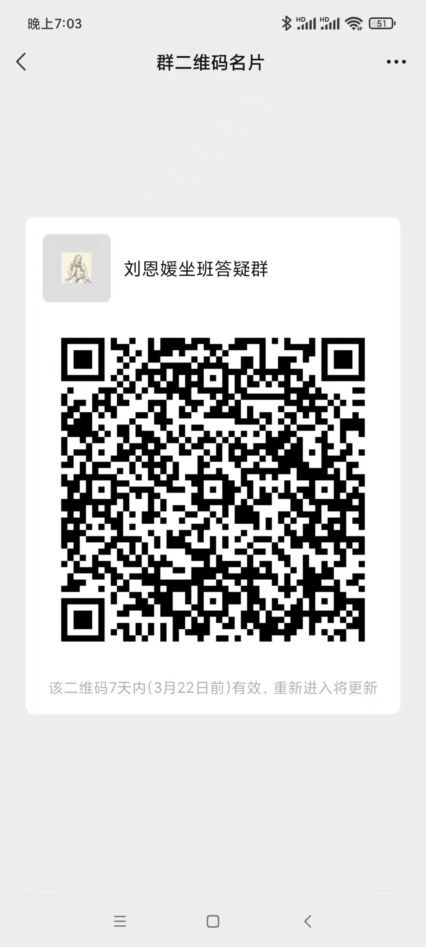 坐班答疑
9601010 | 王丽华 | 教授 | 在编 | 国际法学院 | 星期三_12:00-14:00_[4-15] | B1-216 | 学习通（国际公法001班） | 青浦校区 | 坐班答疑
1301026 | 盛红生 | 教授 | 在编 | 国际法学院 | 星期二_14:00-16:00_[4-15] | B1-309 | 学习通“国际公法群” | 青浦校区 | 坐班答疑
0901002 | 谢可训 | 副教授 | 在编 | 国际法学院 | 星期三_13:00-15:00_[4-15] | B1-120 | 超星学习通（srw1013） | 青浦校区 | 坐班答疑
0201013 | 万震 | 讲师 | 在编 | 国际法学院 | 星期五_10:00-12:00_[4-15] | B1-117 | 学习通（邀请码uu94245） | 青浦校区 | 坐班答疑
1201024 | 陈振云 | 副教授 | 在编 | 国际法学院 | 星期二_13:00-15:00_[4-15] | B1-212 | 超星平台61069399 | 青浦校区 | 坐班答疑
1801060 | 陈珺 | 讲师 | 在编 | 国际法学院 | 星期二_14:00-16:00_[4-15] | A6-221 | 线上(学习通）邀请码hev2829 | 青浦校区 | 坐班答疑
2101034 | 方瑞安 | 讲师 | 在编 | 国际法学院 | 星期三_14:30-16:30_[4-15] | B1-218 | 学习通：群号vqy50094 | 青浦校区 | 坐班答疑
数据内涵解释： 1、所属院系：教师所属院系 2、答疑时间：按“星期几_具体时间_周次”的方式填写，其中用下划线隔开，如 星期一_12:00-13:00_[1-15]。 3、教师属性：在编 4、答疑地点：线下（有公共标示和牌号的教师办公室、学院（部）会议室等场所），线上（需明确平台名称、群号信息等）

